1. Solution by Solver
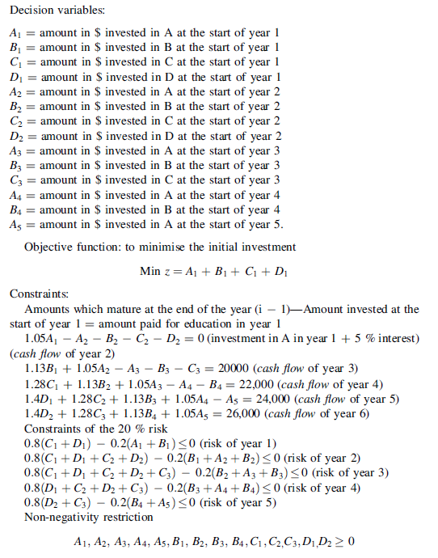
 | A1 | B1 | C1 | D1 | A2 | B2 | C2 | D2 | A3 | B3 | C3 | A4 | B4 | A5
changing variables | 0 | 61064.10523 | 3804.6637814 | 8445.9459459 | 0 | 0 | 0 | 0 | 38227.504683 | 10774.934226 | 0 | 0 | 23008.849558 | 0

constraints |  |  |  |  |  |  |  |  |  |  |  |  |  |  | Used |  | Available
1.coefs | 1.05 |  |  |  | -1 | -1 | -1 | -1
1.values | 0 | 0 | 0 | 0 | 0 | 0 | 0 | 0 | 0 | 0 | 0 | 0 | 0 | 0 | 0 | .= | 0
2.coefs |  | 1.13 |  |  | 1.05 |  |  |  | -1 | -1 | -1
2.values | 0 | 69002.438909 | 0 | 0 | 0 | 0 | 0 | 0 | -38227.504683 | -10774.934226 | 0 | 0 | 0 | 0 | 20000 | .= | 20000
3.coefs |  |  | 1.28 |  |  | 1.13 |  |  | 1.05 |  |  | -1 | -1
3.values | 0 | 0 | 4869.9696402 | 0 | 0 | 0 | 0 | 0 | 40138.879917 | 0 | 0 | 0 | -23008.849558 | 0 | 22000 | .= | 22000
4.coefs |  |  |  | 1.4 |  |  | 1.28 |  |  | 1.13 |  | 1.05 |  | -1
4.values | 0 | 0 | 0 | 11824.324324 | 0 | 0 | 0 | 0 | 0 | 12175.675676 | 0 | 0 | 0 | 0 | 24000 | .= | 24000
5.coefs |  |  |  |  |  |  |  | 1.4 |  |  | 1.28 |  | 1.13 | 1.05
5.values | 0 | 0 | 0 | 0 | 0 | 0 | 0 | 0 | 0 | 0 | 0 | 0 | 26000 | 0 | 26000 | .= | 26000
6.coefs | -0.2 | -0.2 | 0.8 | 0.8
6.values | 0 | -12212.821046 | 3043.7310251 | 6756.7567568 | 0 | 0 | 0 | 0 | 0 | 0 | 0 | 0 | 0 | 0 | 0 | <= | 0
7.coefs |  | -0.2 | 0.8 | 0.8 | -0.2 | -0.2 | 0.8 | 0.8
7.values | 0 | -12212.821046 | 3043.7310251 | 6756.7567568 | 0 | 0 | 0 | 0 | 0 | 0 | 0 | 0 | 0 | 0 | -2412.333264 | <= | 0
8.coefs |  |  | 0.8 | 0.8 |  | -0.2 | 0.8 | 0.8 | -0.2 | -0.2 | 0.8
8.values | 0 | 0 | 3043.7310251 | 6756.7567568 | 0 | 0 | 0 | 0 | -7645.5009366 | -2154.9868453 | 0 | 0 | 0 | 0 | 1.000444172E-11 | <= | 0
9.coefs |  |  |  | 0.8 |  |  | 0.8 | 0.8 |  | -0.2 | 0.8 | -0.2 | -0.2
9.values | 0 | 0 | 0 | 6756.7567568 | 0 | 0 | 0 | 0 | 0 | -2154.9868453 | 0 | 0 | -4601.7699115 | 0 | 6.3664629124E-12 | <= | 0
10.coefs |  |  |  |  |  |  |  | 0.8 |  |  | 0.8 |  | -0.2 | -0.2
10.values | 0 | 0 | 0 | 0 | 0 | 0 | 0 | 0 | 0 | 0 | 0 | 0 | -4601.7699115 | 0 | -4601.7699115 | <= | 0

z.coefs | 1 | 1 | 1 | 1 |  |  |  |  |  |  |  |  |  |  | objective
z.values | 0 | 61064.10523 | 3804.6637814 | 8445.9459459 | 0 | 0 | 0 | 0 | 0 | 0 | 0 | 0 | 0 | 0 | 73314.714957

